Ayuda
 | Actualizá tu información de forma masiva.

 | ¿Qué acciones podés realizar?
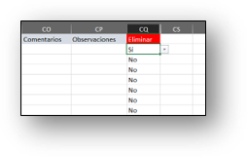
 |  | Podés agregar, modificar o eliminar registros.

 |  | Para agregarlo solo tenés que crear una fila y completar al menos la información obligatoria.
 |  | Para eliminarlo solo tenés que indicar "Sí" en la última columna.
 |  | Para modificarlo basta con que cambies el valor de la celda.

 | ¿Qué representa cada solapa?

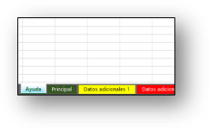 |  | Además de esta solapa de ayuda encontrarás otras en las que vas a trabajar con la información a importar. En la solapa denominada "Principal" encontrarás los datos propios del registro "(por ejemplo, de un cliente) y a continuación podrás encontrar solapas adicionales con más información del mismo registro (por ejemplo, direcciones de entrega, contactos, datos impositivos, etc.). La existencia o no de solapas adicionales depende de cada proceso.

 | ¿Qué representa cada color en las celdas?
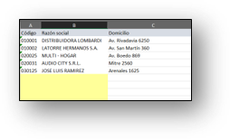
 |  | Las celdas resaltadas con amarillo son aquellas que debes completar en forma obligatoria.
 |  | Los valores identificados con letra azul representan a los campos clave, generalmente denominados "Código". No deberías modificar estos valores a menos que quieras copiar registros. Para más información consultá el ítem que sigue a continuación.

 | ¿Qué consideraciones debes tener al modificar un campo clave?
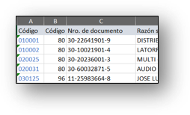
 |  | Como te mencionamos en el párrafo anterior estas celdas están identificados con color azul. Tené en cuenta que si modificás el valor de estos campos no actualizaremos el registro original sino que crearemos uno nuevo con los valores de la fila.

 |  | Importante: tené en cuenta que si ese campo está en varias solapas deberás actualizar su valor en todas ellas. Para más información consultá aquí.

 | ¿Ya completaste los datos?
 |  | Para incorporar la información a Tango volvé a la pantalla de exportación y pulsá el botón "Importar". Si ya cerraste esa ventana podés importarlo ingresando a esta opción Apertura | Excel | Importar y seleccioná este archivo para procesarlo. Si durante el procesamiento surgiera algún problema generaremos un nuevo archivo con el sufijo "_problemas_importación" detallando los motivos por los que no se actualizó cada registro.Podés corregirlos en ese mismo archivo e importarlo al sistema.

 | ¿Tenés más dudas?
 |  | Si querés obtener más información sobre la integración con Excel ingresá aquí.

